figure 1_study_watersheds
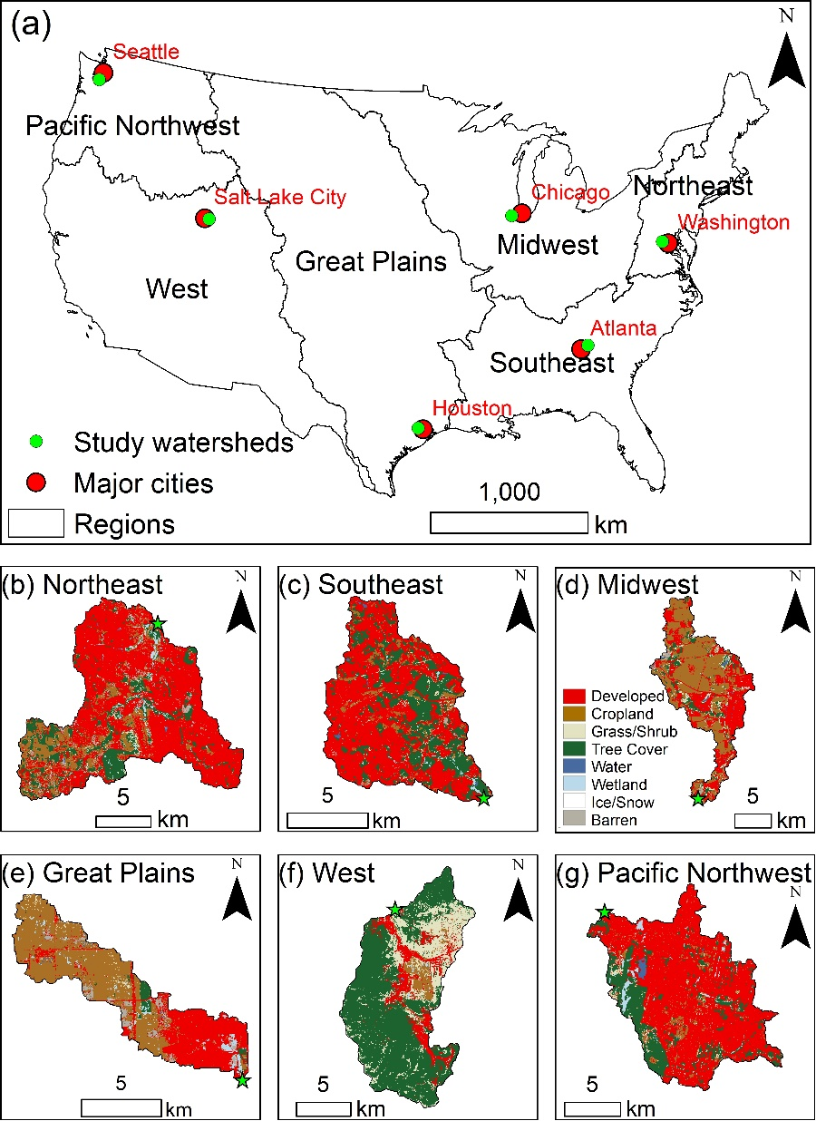
Note: watershed boundary shapefiles are located in ScienceBase: https://www.sciencebase.gov/catalog/item/5dcd62fae4b069579760aedd

Figure 1. Locations of six study watersheds (a) with land cover maps for the year 2019 (b-g) across six hydroclimate regions
of the conterminous United States. The green stars in six watersheds (b-g) represent the outlets of watersheds.
Land cover data source: Land Change Monitoring, Assessment, and Projection (LCMAP) Collection 1.1 (https://www.usgs.gov/core-science-systems/eros/lcmap).

figure 3_land_cover
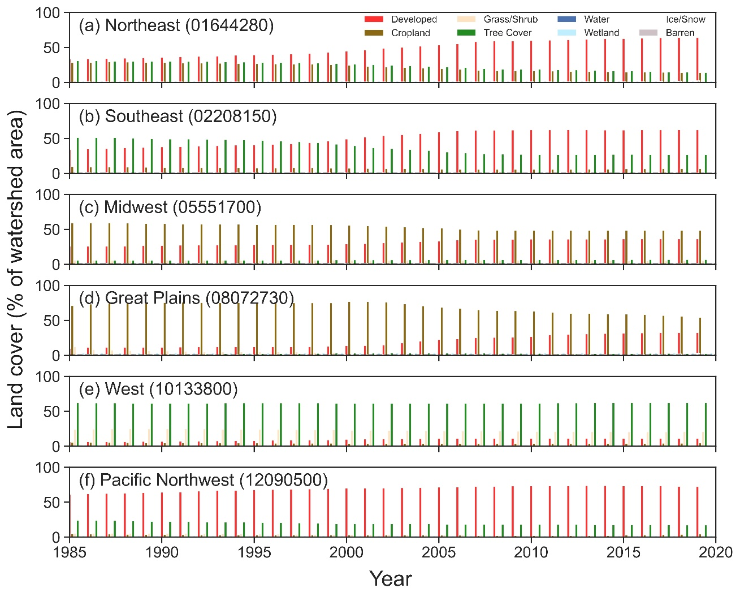
Site number | year | Developed | Cropland | Grass/Shrub | Tree Cover | Water | Wetland | Ice/Snow | Barren | Note: Units of land cover are in % of watershed area
01644280 | 1985 | 33.7 | 28.7 | 2.9 | 31.3 | 0.2 | 2.1 | 0.0 | 1.2
01644280 | 1986 | 34.1 | 28.8 | 2.9 | 31.1 | 0.2 | 2.1 | 0.0 | 0.9
01644280 | 1987 | 34.4 | 29.6 | 2.4 | 30.8 | 0.2 | 2.1 | 0.0 | 0.6
01644280 | 1988 | 35.0 | 29.4 | 2.2 | 30.6 | 0.2 | 2.1 | 0.0 | 0.6
01644280 | 1989 | 35.5 | 29.1 | 2.1 | 30.5 | 0.2 | 2.1 | 0.0 | 0.5
01644280 | 1990 | 36.3 | 28.7 | 2.0 | 30.2 | 0.2 | 2.1 | 0.0 | 0.5
01644280 | 1991 | 37.1 | 28.1 | 1.9 | 30.2 | 0.2 | 2.1 | 0.0 | 0.5
01644280 | 1992 | 37.5 | 27.9 | 1.8 | 30.2 | 0.2 | 2.1 | 0.0 | 0.5
01644280 | 1993 | 38.0 | 27.7 | 1.7 | 29.9 | 0.2 | 2.1 | 0.0 | 0.4
01644280 | 1994 | 39.1 | 27.3 | 1.6 | 29.3 | 0.2 | 2.1 | 0.0 | 0.4
01644280 | 1995 | 39.8 | 27.0 | 1.5 | 29.0 | 0.2 | 2.1 | 0.0 | 0.4
01644280 | 1996 | 40.4 | 26.8 | 1.5 | 28.7 | 0.2 | 2.0 | 0.0 | 0.4
01644280 | 1997 | 41.0 | 26.5 | 1.5 | 28.4 | 0.2 | 2.0 | 0.0 | 0.4
01644280 | 1998 | 41.5 | 26.3 | 1.4 | 28.1 | 0.2 | 2.0 | 0.0 | 0.4
01644280 | 1999 | 43.2 | 25.6 | 1.4 | 27.1 | 0.2 | 2.0 | 0.0 | 0.4
01644280 | 2000 | 44.9 | 24.7 | 1.3 | 26.4 | 0.2 | 2.0 | 0.0 | 0.5
01644280 | 2001 | 46.8 | 23.6 | 1.2 | 25.8 | 0.2 | 2.0 | 0.0 | 0.5
01644280 | 2002 | 49.1 | 22.2 | 1.0 | 25.0 | 0.2 | 2.0 | 0.0 | 0.4
01644280 | 2003 | 50.4 | 21.7 | 1.0 | 24.2 | 0.2 | 2.0 | 0.0 | 0.5
01644280 | 2004 | 52.1 | 20.7 | 1.1 | 23.4 | 0.2 | 2.0 | 0.0 | 0.5
01644280 | 2005 | 53.6 | 19.8 | 1.3 | 22.6 | 0.2 | 2.0 | 0.0 | 0.5
01644280 | 2006 | 55.6 | 18.9 | 1.3 | 21.6 | 0.2 | 2.0 | 0.0 | 0.6
01644280 | 2007 | 58.5 | 17.4 | 1.3 | 20.0 | 0.2 | 1.9 | 0.0 | 0.6
01644280 | 2008 | 59.4 | 17.0 | 1.4 | 19.4 | 0.2 | 1.9 | 0.0 | 0.6
01644280 | 2009 | 59.7 | 16.8 | 1.5 | 19.3 | 0.2 | 1.9 | 0.0 | 0.6
01644280 | 2010 | 60.1 | 16.7 | 1.5 | 19.0 | 0.2 | 1.9 | 0.0 | 0.6
01644280 | 2011 | 60.8 | 16.4 | 1.5 | 18.5 | 0.2 | 1.9 | 0.0 | 0.6 | Figure 3. Land cover data of six watersheds from 1985 to 2019. Data source: Land Change Monitoring,
01644280 | 2012 | 61.4 | 16.2 | 1.5 | 18.1 | 0.2 | 1.9 | 0.0 | 0.7 | Assessment, and Projection (LCMAP) Collection 1.1 (https://www.usgs.gov/core-science-systems/eros/lcmap).
01644280 | 2013 | 62.1 | 15.8 | 1.6 | 17.7 | 0.2 | 1.9 | 0.0 | 0.8
01644280 | 2014 | 62.7 | 15.6 | 1.7 | 17.0 | 0.2 | 1.9 | 0.0 | 0.9
01644280 | 2015 | 63.1 | 15.3 | 1.8 | 16.6 | 0.2 | 1.9 | 0.0 | 1.0
01644280 | 2016 | 63.7 | 14.9 | 1.9 | 16.0 | 0.2 | 1.9 | 0.0 | 1.4
01644280 | 2017 | 64.0 | 14.7 | 2.0 | 15.4 | 0.2 | 1.9 | 0.0 | 1.9
01644280 | 2018 | 64.3 | 14.5 | 2.0 | 14.9 | 0.2 | 1.9 | 0.0 | 2.2
01644280 | 2019 | 64.2 | 14.3 | 1.9 | 14.6 | 0.2 | 1.9 | 0.0 | 3.0
02208150 | 1985 | 34.5 | 10.0 | 1.5 | 51.6 | 0.4 | 0.8 | 0.0 | 1.1
02208150 | 1986 | 35.1 | 9.6 | 1.4 | 51.6 | 0.4 | 0.8 | 0.0 | 1.1
02208150 | 1987 | 35.7 | 9.3 | 1.2 | 51.5 | 0.4 | 0.8 | 0.0 | 1.0
02208150 | 1988 | 36.9 | 9.1 | 1.1 | 50.7 | 0.5 | 0.8 | 0.0 | 0.9
02208150 | 1989 | 37.4 | 8.9 | 1.9 | 49.7 | 0.5 | 0.8 | 0.0 | 0.9
02208150 | 1990 | 38.0 | 8.8 | 1.7 | 49.5 | 0.5 | 0.8 | 0.0 | 0.8
02208150 | 1991 | 38.6 | 8.5 | 1.5 | 49.4 | 0.5 | 0.8 | 0.0 | 0.7
02208150 | 1992 | 39.2 | 8.4 | 1.4 | 49.1 | 0.5 | 0.8 | 0.0 | 0.7
02208150 | 1993 | 39.8 | 8.3 | 1.2 | 48.6 | 0.5 | 0.8 | 0.0 | 0.7
02208150 | 1994 | 40.6 | 8.3 | 1.1 | 48.0 | 0.5 | 0.8 | 0.0 | 0.8
02208150 | 1995 | 41.1 | 8.2 | 1.2 | 47.5 | 0.5 | 0.8 | 0.0 | 0.7
02208150 | 1996 | 42.0 | 8.2 | 1.2 | 46.7 | 0.5 | 0.8 | 0.0 | 0.6
02208150 | 1997 | 42.7 | 8.3 | 1.6 | 45.5 | 0.5 | 0.8 | 0.0 | 0.7
02208150 | 1998 | 44.1 | 8.3 | 1.7 | 44.0 | 0.5 | 0.8 | 0.0 | 0.7
02208150 | 1999 | 46.4 | 7.9 | 1.6 | 42.1 | 0.5 | 0.8 | 0.0 | 0.6
02208150 | 2000 | 49.4 | 7.4 | 1.7 | 39.7 | 0.4 | 0.8 | 0.0 | 0.5
02208150 | 2001 | 52.2 | 7.3 | 1.5 | 37.1 | 0.4 | 0.8 | 0.0 | 0.6
02208150 | 2002 | 54.2 | 7.0 | 1.4 | 35.6 | 0.4 | 0.8 | 0.0 | 0.5
02208150 | 2003 | 55.7 | 6.8 | 1.4 | 34.3 | 0.4 | 0.8 | 0.0 | 0.5
02208150 | 2004 | 57.1 | 6.7 | 1.4 | 33.2 | 0.4 | 0.8 | 0.0 | 0.4
02208150 | 2005 | 59.4 | 6.5 | 1.5 | 30.9 | 0.4 | 0.8 | 0.0 | 0.5
02208150 | 2006 | 60.9 | 6.2 | 1.9 | 29.3 | 0.4 | 0.8 | 0.0 | 0.5
02208150 | 2007 | 61.7 | 6.1 | 2.2 | 28.4 | 0.4 | 0.8 | 0.0 | 0.4
02208150 | 2008 | 62.1 | 6.1 | 2.5 | 27.7 | 0.4 | 0.8 | 0.0 | 0.4
02208150 | 2009 | 62.3 | 6.1 | 2.5 | 27.6 | 0.4 | 0.8 | 0.0 | 0.4
02208150 | 2010 | 62.5 | 6.2 | 2.4 | 27.4 | 0.4 | 0.8 | 0.0 | 0.4
02208150 | 2011 | 62.5 | 6.4 | 2.4 | 27.2 | 0.4 | 0.8 | 0.0 | 0.4
02208150 | 2012 | 62.6 | 6.4 | 2.3 | 27.2 | 0.4 | 0.8 | 0.0 | 0.4
02208150 | 2013 | 62.5 | 6.4 | 2.2 | 27.3 | 0.4 | 0.8 | 0.0 | 0.4
02208150 | 2014 | 62.3 | 6.6 | 2.1 | 27.5 | 0.4 | 0.8 | 0.0 | 0.4
02208150 | 2015 | 62.2 | 6.7 | 2.0 | 27.6 | 0.4 | 0.8 | 0.0 | 0.4
02208150 | 2016 | 62.5 | 6.7 | 2.1 | 27.2 | 0.4 | 0.8 | 0.0 | 0.4
02208150 | 2017 | 62.5 | 6.7 | 2.0 | 27.2 | 0.4 | 0.8 | 0.0 | 0.4
02208150 | 2018 | 62.7 | 6.8 | 1.7 | 27.2 | 0.4 | 0.8 | 0.0 | 0.4
02208150 | 2019 | 62.4 | 6.8 | 1.5 | 27.2 | 0.4 | 0.8 | 0.0 | 0.9
05551700 | 1985 | 26.0 | 59.5 | 6.3 | 6.1 | 0.4 | 0.2 | 0.0 | 1.4
05551700 | 1986 | 26.0 | 59.7 | 6.3 | 6.1 | 0.4 | 0.2 | 0.0 | 1.2
05551700 | 1987 | 26.3 | 59.6 | 6.4 | 6.1 | 0.4 | 0.2 | 0.0 | 1.0
05551700 | 1988 | 26.6 | 59.2 | 6.4 | 6.1 | 0.4 | 0.2 | 0.0 | 1.0
05551700 | 1989 | 27.2 | 58.5 | 6.4 | 6.2 | 0.5 | 0.2 | 0.0 | 1.1
05551700 | 1990 | 27.3 | 58.3 | 6.4 | 6.2 | 0.5 | 0.2 | 0.0 | 1.1
05551700 | 1991 | 27.6 | 58.1 | 6.3 | 6.2 | 0.5 | 0.2 | 0.0 | 1.1
05551700 | 1992 | 27.9 | 57.7 | 6.2 | 6.3 | 0.5 | 0.2 | 0.0 | 1.1
05551700 | 1993 | 28.2 | 57.5 | 6.1 | 6.3 | 0.6 | 0.2 | 0.0 | 1.1
05551700 | 1994 | 28.2 | 57.5 | 6.1 | 6.3 | 0.6 | 0.2 | 0.0 | 1.1
05551700 | 1995 | 28.4 | 57.3 | 6.1 | 6.3 | 0.6 | 0.2 | 0.0 | 1.1
05551700 | 1996 | 28.4 | 57.2 | 6.1 | 6.4 | 0.6 | 0.2 | 0.0 | 1.1
05551700 | 1997 | 28.5 | 57.1 | 6.0 | 6.4 | 0.6 | 0.2 | 0.0 | 1.2
05551700 | 1998 | 28.6 | 56.9 | 6.0 | 6.4 | 0.6 | 0.2 | 0.0 | 1.2
05551700 | 1999 | 28.9 | 56.6 | 6.0 | 6.4 | 0.6 | 0.2 | 0.0 | 1.2
05551700 | 2000 | 29.4 | 56.1 | 5.9 | 6.5 | 0.7 | 0.2 | 0.0 | 1.2
05551700 | 2001 | 29.9 | 55.6 | 5.9 | 6.5 | 0.7 | 0.2 | 0.0 | 1.2
05551700 | 2002 | 30.8 | 54.6 | 5.8 | 6.6 | 0.7 | 0.2 | 0.0 | 1.2
05551700 | 2003 | 31.7 | 53.7 | 5.7 | 6.6 | 0.7 | 0.2 | 0.0 | 1.3
05551700 | 2004 | 32.8 | 52.6 | 5.7 | 6.6 | 0.8 | 0.2 | 0.0 | 1.3
05551700 | 2005 | 33.5 | 52.0 | 5.6 | 6.7 | 0.8 | 0.2 | 0.0 | 1.2
05551700 | 2006 | 35.1 | 50.2 | 5.7 | 6.7 | 0.8 | 0.2 | 0.0 | 1.2
05551700 | 2007 | 35.9 | 49.2 | 5.8 | 6.8 | 0.8 | 0.2 | 0.0 | 1.2
05551700 | 2008 | 36.1 | 49.0 | 5.9 | 6.8 | 0.8 | 0.2 | 0.0 | 1.1
05551700 | 2009 | 36.2 | 48.9 | 5.9 | 6.9 | 0.8 | 0.2 | 0.0 | 1.1
05551700 | 2010 | 36.3 | 48.9 | 5.8 | 6.9 | 0.9 | 0.2 | 0.0 | 1.0
05551700 | 2011 | 36.3 | 48.9 | 5.8 | 7.0 | 0.8 | 0.2 | 0.0 | 1.0
05551700 | 2012 | 36.3 | 48.9 | 5.8 | 7.0 | 0.8 | 0.2 | 0.0 | 1.0
05551700 | 2013 | 36.3 | 48.9 | 5.7 | 7.0 | 0.8 | 0.2 | 0.0 | 1.0
05551700 | 2014 | 36.4 | 48.8 | 5.7 | 7.1 | 0.8 | 0.2 | 0.0 | 1.0
05551700 | 2015 | 36.4 | 48.8 | 5.6 | 7.1 | 0.8 | 0.2 | 0.0 | 1.0
05551700 | 2016 | 36.5 | 48.7 | 5.5 | 7.2 | 0.9 | 0.2 | 0.0 | 0.9
05551700 | 2017 | 36.5 | 48.7 | 5.5 | 7.2 | 0.9 | 0.2 | 0.0 | 1.0
05551700 | 2018 | 36.5 | 48.7 | 5.4 | 7.2 | 0.9 | 0.2 | 0.0 | 1.0
05551700 | 2019 | 36.5 | 48.8 | 5.4 | 7.2 | 0.9 | 0.2 | 0.0 | 1.0
08072730 | 1985 | 10.1 | 71.2 | 12.1 | 1.4 | 0.0 | 3.8 | 0.0 | 1.4
08072730 | 1986 | 11.5 | 73.4 | 8.6 | 1.7 | 0.0 | 3.8 | 0.0 | 1.0
08072730 | 1987 | 11.9 | 74.4 | 7.5 | 1.6 | 0.0 | 3.8 | 0.0 | 0.8
08072730 | 1988 | 11.7 | 75.2 | 7.0 | 1.6 | 0.1 | 3.8 | 0.0 | 0.7
08072730 | 1989 | 11.7 | 75.4 | 6.7 | 1.7 | 0.1 | 3.8 | 0.0 | 0.6
08072730 | 1990 | 11.8 | 75.7 | 6.4 | 1.7 | 0.1 | 3.8 | 0.0 | 0.6
08072730 | 1991 | 11.9 | 75.9 | 5.7 | 2.0 | 0.1 | 3.8 | 0.0 | 0.6
08072730 | 1992 | 12.1 | 75.8 | 5.3 | 2.2 | 0.1 | 3.8 | 0.0 | 0.6
08072730 | 1993 | 12.3 | 75.6 | 5.2 | 2.5 | 0.1 | 3.8 | 0.0 | 0.6
08072730 | 1994 | 12.3 | 75.4 | 5.2 | 2.6 | 0.1 | 3.8 | 0.0 | 0.6
08072730 | 1995 | 12.3 | 75.3 | 5.2 | 2.8 | 0.1 | 3.8 | 0.0 | 0.6
08072730 | 1996 | 12.5 | 75.1 | 5.1 | 2.9 | 0.1 | 3.8 | 0.0 | 0.6
08072730 | 1997 | 12.5 | 75.1 | 4.9 | 3.0 | 0.1 | 3.8 | 0.0 | 0.6
08072730 | 1998 | 12.7 | 75.1 | 4.6 | 3.1 | 0.1 | 3.8 | 0.0 | 0.6
08072730 | 1999 | 13.0 | 75.2 | 4.2 | 3.2 | 0.1 | 3.8 | 0.0 | 0.6
08072730 | 2000 | 13.8 | 77.2 | 1.3 | 3.2 | 0.1 | 3.8 | 0.0 | 0.6
08072730 | 2001 | 14.4 | 76.9 | 0.9 | 3.3 | 0.1 | 3.8 | 0.0 | 0.6
08072730 | 2002 | 15.2 | 76.1 | 0.9 | 3.4 | 0.1 | 3.8 | 0.0 | 0.6
08072730 | 2003 | 17.8 | 73.6 | 0.8 | 3.3 | 0.1 | 3.7 | 0.0 | 0.6
08072730 | 2004 | 20.5 | 70.9 | 0.7 | 3.3 | 0.1 | 3.7 | 0.0 | 0.8
08072730 | 2005 | 22.7 | 68.6 | 0.8 | 3.3 | 0.1 | 3.7 | 0.0 | 0.9
08072730 | 2006 | 23.8 | 67.2 | 1.1 | 3.3 | 0.2 | 3.7 | 0.0 | 0.9
08072730 | 2007 | 25.3 | 65.3 | 1.5 | 3.2 | 0.2 | 3.7 | 0.0 | 0.8
08072730 | 2008 | 25.8 | 64.2 | 2.0 | 3.2 | 0.2 | 3.7 | 0.0 | 0.9
08072730 | 2009 | 26.3 | 63.8 | 2.1 | 3.1 | 0.1 | 3.7 | 0.0 | 0.8
08072730 | 2010 | 27.0 | 63.4 | 1.9 | 3.2 | 0.1 | 3.7 | 0.0 | 0.7
08072730 | 2011 | 29.4 | 61.5 | 2.2 | 2.3 | 0.1 | 3.7 | 0.0 | 0.8
08072730 | 2012 | 30.3 | 60.4 | 2.3 | 2.3 | 0.1 | 3.7 | 0.0 | 0.8
08072730 | 2013 | 30.7 | 60.1 | 2.0 | 2.6 | 0.1 | 3.7 | 0.0 | 0.8
08072730 | 2014 | 31.4 | 59.6 | 1.5 | 2.9 | 0.2 | 3.7 | 0.0 | 0.8
08072730 | 2015 | 32.1 | 59.0 | 1.3 | 2.9 | 0.2 | 3.6 | 0.0 | 0.9
08072730 | 2016 | 32.2 | 58.6 | 1.2 | 3.0 | 0.2 | 3.6 | 0.0 | 1.1
08072730 | 2017 | 32.6 | 57.2 | 1.5 | 3.1 | 0.3 | 3.6 | 0.0 | 1.7
08072730 | 2018 | 32.7 | 56.3 | 1.6 | 2.8 | 0.3 | 3.5 | 0.0 | 2.9
08072730 | 2019 | 32.6 | 54.4 | 1.6 | 2.7 | 0.3 | 3.4 | 0.0 | 5.0
10133800 | 1985 | 6.4 | 6.1 | 24.7 | 62.2 | 0.0 | 0.4 | 0.0 | 0.1
10133800 | 1986 | 6.5 | 6.0 | 24.8 | 62.1 | 0.0 | 0.4 | 0.0 | 0.1
10133800 | 1987 | 6.6 | 5.8 | 25.0 | 62.1 | 0.0 | 0.4 | 0.0 | 0.1
10133800 | 1988 | 6.9 | 5.4 | 25.2 | 62.0 | 0.0 | 0.4 | 0.0 | 0.1
10133800 | 1989 | 7.0 | 5.2 | 25.4 | 61.8 | 0.0 | 0.4 | 0.0 | 0.1
10133800 | 1990 | 7.2 | 5.1 | 25.3 | 61.8 | 0.0 | 0.4 | 0.0 | 0.1
10133800 | 1991 | 7.4 | 5.0 | 25.2 | 61.9 | 0.0 | 0.4 | 0.0 | 0.1
10133800 | 1992 | 7.7 | 4.9 | 24.9 | 61.9 | 0.0 | 0.4 | 0.0 | 0.1
10133800 | 1993 | 8.0 | 4.8 | 24.7 | 62.0 | 0.0 | 0.4 | 0.0 | 0.1
10133800 | 1994 | 8.2 | 4.8 | 24.5 | 62.0 | 0.0 | 0.4 | 0.0 | 0.1
10133800 | 1995 | 8.4 | 4.7 | 24.3 | 62.0 | 0.0 | 0.4 | 0.0 | 0.1
10133800 | 1996 | 8.7 | 4.6 | 24.1 | 62.0 | 0.0 | 0.4 | 0.0 | 0.1
10133800 | 1997 | 8.9 | 4.6 | 23.9 | 62.0 | 0.0 | 0.4 | 0.0 | 0.1
10133800 | 1998 | 9.0 | 4.6 | 23.8 | 62.0 | 0.0 | 0.4 | 0.0 | 0.1
10133800 | 1999 | 9.3 | 4.6 | 23.6 | 61.9 | 0.0 | 0.4 | 0.0 | 0.1
10133800 | 2000 | 10.2 | 4.4 | 23.1 | 61.8 | 0.0 | 0.4 | 0.0 | 0.1
10133800 | 2001 | 10.4 | 4.4 | 23.0 | 61.7 | 0.0 | 0.4 | 0.0 | 0.1
10133800 | 2002 | 10.7 | 4.2 | 23.0 | 61.6 | 0.0 | 0.4 | 0.0 | 0.1
10133800 | 2003 | 10.8 | 4.2 | 22.8 | 61.6 | 0.0 | 0.4 | 0.0 | 0.1
10133800 | 2004 | 11.0 | 4.2 | 22.5 | 61.7 | 0.0 | 0.4 | 0.0 | 0.1
10133800 | 2005 | 11.2 | 4.3 | 22.2 | 61.8 | 0.0 | 0.4 | 0.0 | 0.1
10133800 | 2006 | 11.4 | 4.3 | 22.1 | 61.7 | 0.0 | 0.4 | 0.0 | 0.1
10133800 | 2007 | 11.6 | 4.3 | 22.0 | 61.7 | 0.0 | 0.4 | 0.0 | 0.1
10133800 | 2008 | 11.6 | 4.3 | 21.9 | 61.7 | 0.0 | 0.4 | 0.0 | 0.1
10133800 | 2009 | 11.7 | 4.3 | 21.6 | 61.8 | 0.0 | 0.4 | 0.0 | 0.1
10133800 | 2010 | 11.7 | 4.3 | 21.5 | 62.0 | 0.0 | 0.4 | 0.0 | 0.1
10133800 | 2011 | 11.8 | 4.3 | 21.4 | 62.0 | 0.0 | 0.4 | 0.0 | 0.1
10133800 | 2012 | 11.8 | 4.3 | 21.2 | 62.1 | 0.0 | 0.4 | 0.0 | 0.1
10133800 | 2013 | 11.8 | 4.3 | 21.2 | 62.1 | 0.0 | 0.4 | 0.0 | 0.1
10133800 | 2014 | 11.8 | 4.4 | 21.0 | 62.2 | 0.0 | 0.4 | 0.0 | 0.1
10133800 | 2015 | 11.8 | 4.4 | 20.9 | 62.3 | 0.0 | 0.4 | 0.0 | 0.1
10133800 | 2016 | 11.8 | 4.4 | 20.9 | 62.3 | 0.0 | 0.4 | 0.0 | 0.1
10133800 | 2017 | 11.7 | 4.6 | 20.9 | 62.3 | 0.0 | 0.4 | 0.0 | 0.2
10133800 | 2018 | 11.6 | 4.6 | 21.0 | 62.2 | 0.0 | 0.4 | 0.0 | 0.2
10133800 | 2019 | 11.4 | 4.8 | 21.0 | 62.3 | 0.1 | 0.4 | 0.0 | 0.2
12090500 | 1985 | 61.8 | 5.1 | 5.7 | 24.5 | 0.6 | 2.2 | 0.0 | 0.1
12090500 | 1986 | 62.5 | 4.7 | 5.8 | 24.1 | 0.6 | 2.2 | 0.0 | 0.1
12090500 | 1987 | 62.8 | 4.6 | 5.8 | 24.0 | 0.6 | 2.2 | 0.0 | 0.1
12090500 | 1988 | 63.4 | 4.4 | 5.9 | 23.4 | 0.6 | 2.2 | 0.0 | 0.1
12090500 | 1989 | 63.9 | 4.2 | 5.8 | 23.1 | 0.6 | 2.2 | 0.0 | 0.1
12090500 | 1990 | 64.3 | 4.1 | 5.7 | 22.9 | 0.6 | 2.2 | 0.0 | 0.2
12090500 | 1991 | 65.1 | 3.8 | 5.5 | 22.5 | 0.6 | 2.2 | 0.0 | 0.2
12090500 | 1992 | 66.1 | 3.6 | 5.3 | 21.9 | 0.6 | 2.2 | 0.0 | 0.2
12090500 | 1993 | 67.0 | 3.4 | 5.1 | 21.6 | 0.6 | 2.2 | 0.0 | 0.1
12090500 | 1994 | 67.2 | 3.3 | 4.9 | 21.6 | 0.6 | 2.2 | 0.0 | 0.1
12090500 | 1995 | 67.8 | 3.2 | 4.7 | 21.3 | 0.6 | 2.2 | 0.0 | 0.1
12090500 | 1996 | 68.3 | 3.2 | 4.6 | 21.0 | 0.6 | 2.2 | 0.0 | 0.1
12090500 | 1997 | 68.8 | 3.1 | 4.4 | 20.7 | 0.6 | 2.2 | 0.0 | 0.1
12090500 | 1998 | 69.2 | 3.2 | 4.3 | 20.3 | 0.6 | 2.2 | 0.0 | 0.1
12090500 | 1999 | 69.8 | 3.3 | 4.3 | 19.6 | 0.6 | 2.2 | 0.0 | 0.1
12090500 | 2000 | 70.1 | 3.3 | 4.2 | 19.5 | 0.6 | 2.2 | 0.0 | 0.1
12090500 | 2001 | 70.4 | 3.2 | 4.0 | 19.4 | 0.6 | 2.2 | 0.0 | 0.1
12090500 | 2002 | 70.7 | 3.1 | 3.9 | 19.5 | 0.6 | 2.2 | 0.0 | 0.1
12090500 | 2003 | 70.9 | 3.2 | 3.7 | 19.3 | 0.6 | 2.2 | 0.0 | 0.1
12090500 | 2004 | 71.1 | 3.2 | 3.5 | 19.3 | 0.6 | 2.2 | 0.0 | 0.1
12090500 | 2005 | 71.6 | 3.0 | 3.3 | 19.0 | 0.6 | 2.2 | 0.0 | 0.3
12090500 | 2006 | 72.0 | 3.0 | 3.2 | 18.7 | 0.6 | 2.2 | 0.0 | 0.3
12090500 | 2007 | 72.7 | 2.8 | 2.9 | 18.5 | 0.6 | 2.2 | 0.0 | 0.2
12090500 | 2008 | 73.0 | 2.7 | 2.8 | 18.5 | 0.6 | 2.2 | 0.0 | 0.2
12090500 | 2009 | 73.3 | 2.7 | 2.6 | 18.4 | 0.6 | 2.2 | 0.0 | 0.2
12090500 | 2010 | 73.5 | 2.7 | 2.5 | 18.4 | 0.6 | 2.2 | 0.0 | 0.2
12090500 | 2011 | 73.7 | 2.6 | 2.3 | 18.4 | 0.6 | 2.2 | 0.0 | 0.1
12090500 | 2012 | 73.7 | 2.7 | 2.3 | 18.4 | 0.6 | 2.2 | 0.0 | 0.1
12090500 | 2013 | 73.9 | 2.8 | 2.2 | 18.1 | 0.6 | 2.2 | 0.0 | 0.1
12090500 | 2014 | 74.0 | 2.8 | 2.1 | 18.1 | 0.6 | 2.2 | 0.0 | 0.1
12090500 | 2015 | 73.7 | 3.5 | 2.1 | 17.8 | 0.6 | 2.2 | 0.0 | 0.1
12090500 | 2016 | 73.6 | 3.6 | 2.1 | 17.8 | 0.6 | 2.2 | 0.0 | 0.1
12090500 | 2017 | 73.5 | 3.8 | 2.0 | 17.7 | 0.6 | 2.2 | 0.0 | 0.1
12090500 | 2018 | 73.1 | 4.4 | 2.0 | 17.5 | 0.6 | 2.2 | 0.0 | 0.1
12090500 | 2019 | 72.5 | 4.7 | 2.1 | 17.5 | 0.6 | 2.2 | 0.0 | 0.3

figure 4_climate
Site number | year | precipN | tmaxN | Note:
01644280 | 1985 | 2 | 16 | 1. precipN and tmaxN are the extrement events above their 95th percentile
01644280 | 1986 | 3 | 25 | 2. Units of precipN and tmaxN are days
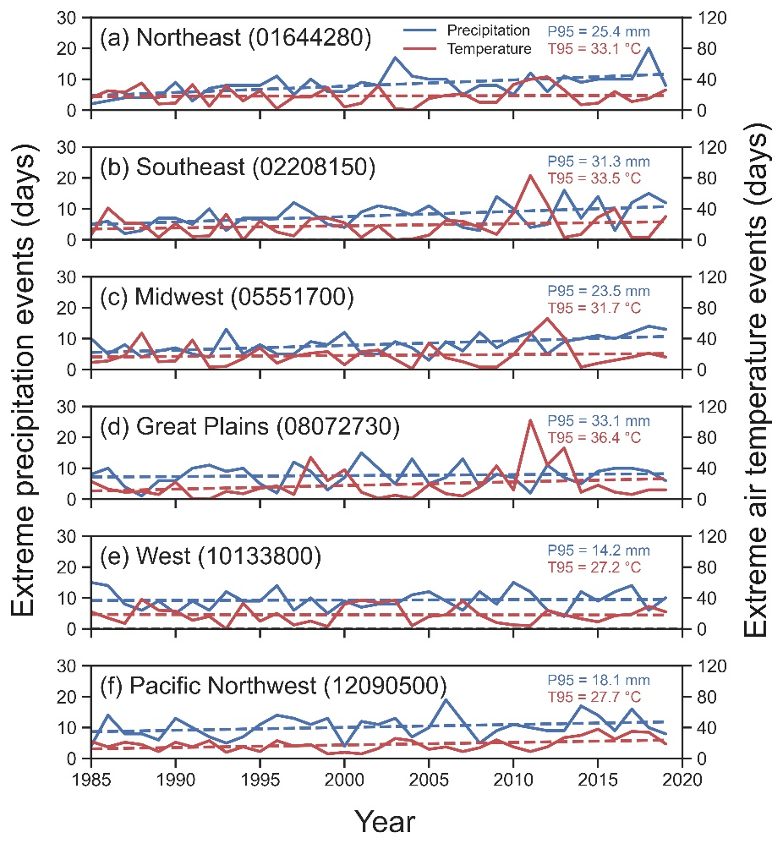
01644280 | 1987 | 4 | 23
01644280 | 1988 | 4 | 35
01644280 | 1989 | 4 | 8
01644280 | 1990 | 9 | 9
01644280 | 1991 | 3 | 33
01644280 | 1992 | 7 | 5
01644280 | 1993 | 8 | 31
01644280 | 1994 | 8 | 12
01644280 | 1995 | 8 | 25
01644280 | 1996 | 11 | 2
01644280 | 1997 | 5 | 17
01644280 | 1998 | 10 | 17
01644280 | 1999 | 6 | 29
01644280 | 2000 | 6 | 4
01644280 | 2001 | 9 | 9
01644280 | 2002 | 8 | 31
01644280 | 2003 | 17 | 2
01644280 | 2004 | 11 | 0
01644280 | 2005 | 10 | 15
01644280 | 2006 | 10 | 19
01644280 | 2007 | 5 | 21
01644280 | 2008 | 8 | 10
01644280 | 2009 | 8 | 10
01644280 | 2010 | 5 | 33
01644280 | 2011 | 12 | 40 | Figure 4. Number of days with extreme precipitation and air temperature events at six watersheds. The extreme events are based on above 95th percentile of daily precipitation and
01644280 | 2012 | 6 | 43 | daily maximum air temperature between 1985 and 2019. The P95 and T95 are the 95th percentiles of daily precipitation and daily maximum air temperature, respectively.
01644280 | 2013 | 11 | 26 | Data source: Gridded Surface Meteorological (gridMET) dataset (http://www.climatologylab.org/gridmet.html).
01644280 | 2014 | 9 | 7
01644280 | 2015 | 10 | 9
01644280 | 2016 | 10 | 24
01644280 | 2017 | 10 | 11
01644280 | 2018 | 20 | 15
01644280 | 2019 | 8 | 26
02208150 | 1985 | 5 | 6
02208150 | 1986 | 6 | 41
02208150 | 1987 | 2 | 22
02208150 | 1988 | 3 | 21
02208150 | 1989 | 7 | 3
02208150 | 1990 | 7 | 21
02208150 | 1991 | 5 | 4
02208150 | 1992 | 10 | 5
02208150 | 1993 | 3 | 33
02208150 | 1994 | 7 | 0
02208150 | 1995 | 7 | 24
02208150 | 1996 | 7 | 10
02208150 | 1997 | 12 | 5
02208150 | 1998 | 9 | 27
02208150 | 1999 | 5 | 28
02208150 | 2000 | 4 | 22
02208150 | 2001 | 9 | 3
02208150 | 2002 | 11 | 18
02208150 | 2003 | 10 | 0
02208150 | 2004 | 8 | 1
02208150 | 2005 | 11 | 6
02208150 | 2006 | 7 | 25
02208150 | 2007 | 4 | 24
02208150 | 2008 | 3 | 16
02208150 | 2009 | 14 | 7
02208150 | 2010 | 10 | 35
02208150 | 2011 | 4 | 83
02208150 | 2012 | 5 | 46
02208150 | 2013 | 16 | 3
02208150 | 2014 | 7 | 7
02208150 | 2015 | 14 | 29
02208150 | 2016 | 3 | 40
02208150 | 2017 | 12 | 3
02208150 | 2018 | 15 | 3
02208150 | 2019 | 12 | 30
05551700 | 1985 | 10 | 9
05551700 | 1986 | 5 | 11
05551700 | 1987 | 8 | 18
05551700 | 1988 | 4 | 47
05551700 | 1989 | 6 | 10
05551700 | 1990 | 7 | 11
05551700 | 1991 | 5 | 38
05551700 | 1992 | 4 | 3
05551700 | 1993 | 13 | 4
05551700 | 1994 | 5 | 14
05551700 | 1995 | 8 | 28
05551700 | 1996 | 5 | 8
05551700 | 1997 | 5 | 17
05551700 | 1998 | 9 | 21
05551700 | 1999 | 8 | 23
05551700 | 2000 | 12 | 6
05551700 | 2001 | 5 | 23
05551700 | 2002 | 5 | 25
05551700 | 2003 | 9 | 13
05551700 | 2004 | 7 | 1
05551700 | 2005 | 3 | 34
05551700 | 2006 | 9 | 15
05551700 | 2007 | 6 | 10
05551700 | 2008 | 12 | 3
05551700 | 2009 | 7 | 3
05551700 | 2010 | 10 | 19
05551700 | 2011 | 12 | 45
05551700 | 2012 | 5 | 66
05551700 | 2013 | 9 | 41
05551700 | 2014 | 10 | 3
05551700 | 2015 | 11 | 8
05551700 | 2016 | 10 | 12
05551700 | 2017 | 12 | 16
05551700 | 2018 | 14 | 21
05551700 | 2019 | 13 | 16
08072730 | 1985 | 8 | 23
08072730 | 1986 | 10 | 13
08072730 | 1987 | 4 | 9
08072730 | 1988 | 1 | 10
08072730 | 1989 | 6 | 6
08072730 | 1990 | 6 | 22
08072730 | 1991 | 10 | 1
08072730 | 1992 | 11 | 0
08072730 | 1993 | 9 | 10
08072730 | 1994 | 10 | 7
08072730 | 1995 | 5 | 14
08072730 | 1996 | 2 | 17
08072730 | 1997 | 12 | 6
08072730 | 1998 | 9 | 54
08072730 | 1999 | 3 | 24
08072730 | 2000 | 7 | 38
08072730 | 2001 | 15 | 9
08072730 | 2002 | 10 | 1
08072730 | 2003 | 5 | 5
08072730 | 2004 | 13 | 1
08072730 | 2005 | 5 | 19
08072730 | 2006 | 7 | 7
08072730 | 2007 | 13 | 4
08072730 | 2008 | 4 | 16
08072730 | 2009 | 8 | 43
08072730 | 2010 | 7 | 12
08072730 | 2011 | 2 | 102
08072730 | 2012 | 11 | 44
08072730 | 2013 | 7 | 66
08072730 | 2014 | 5 | 9
08072730 | 2015 | 9 | 18
08072730 | 2016 | 10 | 9
08072730 | 2017 | 10 | 6
08072730 | 2018 | 9 | 12
08072730 | 2019 | 6 | 12
10133800 | 1985 | 15 | 22
10133800 | 1986 | 14 | 14
10133800 | 1987 | 8 | 7
10133800 | 1988 | 6 | 38
10133800 | 1989 | 9 | 24
10133800 | 1990 | 5 | 23
10133800 | 1991 | 9 | 11
10133800 | 1992 | 6 | 16
10133800 | 1993 | 12 | 0
10133800 | 1994 | 9 | 33
10133800 | 1995 | 9 | 10
10133800 | 1996 | 14 | 20
10133800 | 1997 | 6 | 5
10133800 | 1998 | 10 | 10
10133800 | 1999 | 5 | 3
10133800 | 2000 | 9 | 32
10133800 | 2001 | 7 | 37
10133800 | 2002 | 8 | 34
10133800 | 2003 | 8 | 37
10133800 | 2004 | 11 | 4
10133800 | 2005 | 12 | 16
10133800 | 2006 | 9 | 18
10133800 | 2007 | 6 | 36
10133800 | 2008 | 12 | 18
10133800 | 2009 | 8 | 8
10133800 | 2010 | 15 | 5
10133800 | 2011 | 12 | 4
10133800 | 2012 | 6 | 24
10133800 | 2013 | 4 | 18
10133800 | 2014 | 12 | 13
10133800 | 2015 | 9 | 9
10133800 | 2016 | 12 | 17
10133800 | 2017 | 14 | 19
10133800 | 2018 | 6 | 29
10133800 | 2019 | 10 | 22
12090500 | 1985 | 4 | 22
12090500 | 1986 | 14 | 15
12090500 | 1987 | 8 | 21
12090500 | 1988 | 8 | 18
12090500 | 1989 | 6 | 9
12090500 | 1990 | 13 | 21
12090500 | 1991 | 10 | 15
12090500 | 1992 | 7 | 23
12090500 | 1993 | 5 | 8
12090500 | 1994 | 7 | 15
12090500 | 1995 | 11 | 9
12090500 | 1996 | 14 | 23
12090500 | 1997 | 13 | 16
12090500 | 1998 | 11 | 18
12090500 | 1999 | 13 | 6
12090500 | 2000 | 4 | 8
12090500 | 2001 | 12 | 6
12090500 | 2002 | 11 | 13
12090500 | 2003 | 13 | 26
12090500 | 2004 | 7 | 23
12090500 | 2005 | 10 | 12
12090500 | 2006 | 19 | 15
12090500 | 2007 | 12 | 9
12090500 | 2008 | 5 | 14
12090500 | 2009 | 9 | 24
12090500 | 2010 | 11 | 15
12090500 | 2011 | 10 | 9
12090500 | 2012 | 9 | 15
12090500 | 2013 | 9 | 27
12090500 | 2014 | 17 | 30
12090500 | 2015 | 14 | 38
12090500 | 2016 | 9 | 25
12090500 | 2017 | 16 | 35
12090500 | 2018 | 10 | 34
12090500 | 2019 | 8 | 19

figure 5_peak_and_time_to_peak
Site number | year | Peak | SD_Peak | SD_P_above | SD_P_below | Time to Peak | SD_TP | SD_TP_above | SD_TP_below | precipN | tmaxN | urbanP | Note:
01644280 | 2002 | 2.29 | 0.37 | 2.66 | 1.92 | 18.00 | 4.29 | 22.29 | 13.71 | 8 | 31 | 49.1 | 1. Units of Peak and its standard deviation (SD) are m3/s per mm
01644280 | 2003 | 3.09 | 0.45 | 3.54 | 2.65 | 14.50 | 1.55 | 16.05 | 12.95 | 17 | 2 | 50.4 | 2. Units of Time to Peak and its standard deviation (SD) are in hour
01644280 | 2004 | 3.14 | 0.91 | 4.05 | 2.23 | 13.00 | 2.05 | 15.05 | 10.95 | 11 | 0 | 52.1 | 3. Unit of precipN (extreme daily precipitation event) is days
01644280 | 2005 | 2.48 | 0.92 | 3.40 | 1.57 | 14.75 | 4.29 | 19.04 | 10.46 | 10 | 15 | 53.6 | 4. Unit of tmaN (extreme daily maximum temperature event) is days
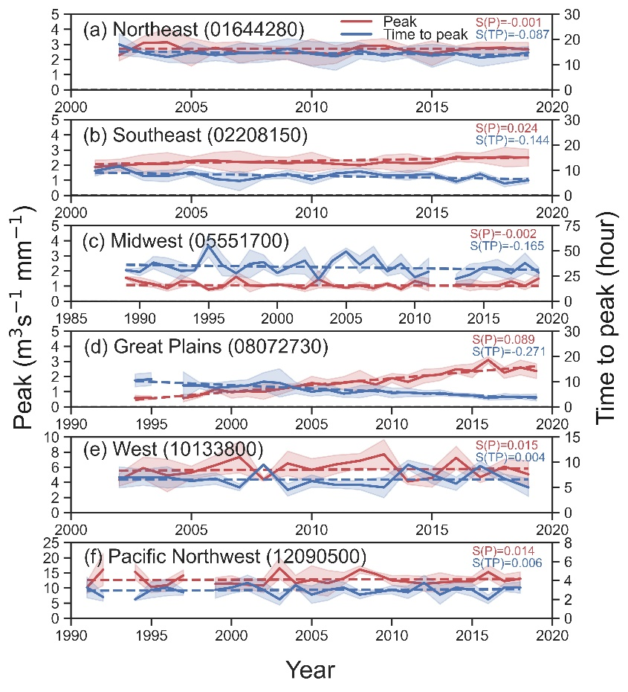
01644280 | 2006 | 2.78 | 0.32 | 3.10 | 2.46 | 13.75 | 2.18 | 15.93 | 11.57 | 10 | 19 | 55.6 | 5. Unit of urbanP (urban area) is % of watershed area
01644280 | 2007 | 2.48 | 0.70 | 3.19 | 1.78 | 14.50 | 3.96 | 18.46 | 10.54 | 5 | 21 | 58.5
01644280 | 2008 | 2.47 | 0.44 | 2.90 | 2.03 | 14.75 | 3.76 | 18.51 | 10.99 | 8 | 10 | 59.4
01644280 | 2009 | 2.43 | 0.44 | 2.87 | 1.98 | 16.25 | 4.04 | 20.29 | 12.21 | 8 | 10 | 59.7
01644280 | 2010 | 2.47 | 0.89 | 3.37 | 1.58 | 14.25 | 4.98 | 19.23 | 9.27 | 5 | 33 | 60.1
01644280 | 2011 | 2.33 | 0.59 | 2.92 | 1.74 | 13.25 | 5.51 | 18.76 | 7.74 | 12 | 40 | 60.8
01644280 | 2012 | 2.89 | 0.38 | 3.27 | 2.51 | 15.50 | 3.21 | 18.71 | 12.29 | 6 | 43 | 61.4
01644280 | 2013 | 2.92 | 0.47 | 3.39 | 2.46 | 13.50 | 2.38 | 15.88 | 11.12 | 11 | 26 | 62.1
01644280 | 2014 | 2.56 | 0.35 | 2.91 | 2.21 | 15.00 | 2.25 | 17.25 | 12.75 | 9 | 7 | 62.7
01644280 | 2015 | 2.42 | 0.82 | 3.24 | 1.59 | 13.50 | 4.59 | 18.09 | 8.91 | 10 | 9 | 63.1
01644280 | 2016 | 2.62 | 0.28 | 2.91 | 2.34 | 14.50 | 2.64 | 17.14 | 11.86 | 10 | 24 | 63.7
01644280 | 2017 | 2.76 | 0.40 | 3.16 | 2.36 | 12.75 | 3.51 | 16.26 | 9.24 | 10 | 11 | 64.0
01644280 | 2018 | 2.79 | 0.33 | 3.12 | 2.45 | 13.5 | 2.86 | 16.36 | 10.64 | 20 | 15 | 64.3
01644280 | 2019 | 2.65 | 0.47 | 3.13 | 2.18 | 14.75 | 2.47 | 17.22 | 12.28 | 8 | 26 | 64.2
02208150 | 2001 | 1.88 | 0.45 | 2.34 | 1.43 | 9.75 | 2.04 | 11.79 | 7.71 | 9 | 3 | 52.2
02208150 | 2002 | 1.97 | 0.42 | 2.40 | 1.55 | 11.50 | 1.43 | 12.93 | 10.07 | 11 | 18 | 54.2
02208150 | 2003 | 2.09 | 0.61 | 2.70 | 1.48 | 7.75 | 1.78 | 9.53 | 5.97 | 10 | 0 | 55.7
02208150 | 2004 | 2.10 | 0.74 | 2.84 | 1.36 | 7.75 | 2.32 | 10.07 | 5.43 | 8 | 1 | 57.1
02208150 | 2005 | 2.29 | 0.26 | 2.55 | 2.03 | 9.25 | 1.43 | 10.68 | 7.82 | 11 | 6 | 59.4
02208150 | 2006 | 2.30 | 0.56 | 2.86 | 1.75 | 6.50 | 2.38 | 8.88 | 4.12 | 7 | 25 | 60.9
02208150 | 2007 | 2.21 | 0.74 | 2.95 | 1.47 | 5.75 | 3.86 | 9.61 | 1.89 | 4 | 24 | 61.7
02208150 | 2008 | 2.20 | 0.40 | 2.59 | 1.80 | 7.25 | 0.80 | 8.05 | 6.45 | 3 | 16 | 62.1
02208150 | 2009 | 2.14 | 0.39 | 2.53 | 1.75 | 8.50 | 1.65 | 10.15 | 6.85 | 14 | 7 | 62.3 | Figure 5. Peak-stormflow (red solid line) and time to peak-stormflow (blue solid line)
02208150 | 2010 | 2.21 | 0.66 | 2.86 | 1.55 | 6.25 | 1.81 | 8.06 | 4.44 | 10 | 35 | 62.5 | of unit hydrographs during study years at six watersheds. The shaded area is the standard deviation
02208150 | 2011 | 2.08 | 0.30 | 2.38 | 1.79 | 8.75 | 1.42 | 10.17 | 7.33 | 4 | 83 | 62.5 | of peak-stormflow and time to peak-stormflow. The S(P) and S(TP) are the slopes of trend lines
02208150 | 2012 | 2.00 | 0.21 | 2.20 | 1.79 | 9.50 | 1.57 | 11.07 | 7.93 | 5 | 46 | 62.6 | of peak-stormflow (red dashed line) and time to peak-stormflow (dashed blue line), respectively.
02208150 | 2013 | 2.21 | 0.47 | 2.68 | 1.74 | 8.00 | 1.02 | 9.02 | 6.98 | 16 | 3 | 62.5 | A few years data are missing for three watersheds (c, d, and f) due to limited streamflow data and (or)
02208150 | 2014 | 2.13 | 0.63 | 2.77 | 1.50 | 8.00 | 1.94 | 9.94 | 6.06 | 7 | 7 | 62.3 | due to limited stormflow events to generate unit hydrographs.
02208150 | 2015 | 2.16 | 0.30 | 2.45 | 1.86 | 8.50 | 0.98 | 9.48 | 7.52 | 14 | 29 | 62.2
02208150 | 2016 | 2.55 | 0.30 | 2.85 | 2.25 | 5.50 | 0.96 | 6.46 | 4.54 | 3 | 40 | 62.5
02208150 | 2017 | 2.49 | 0.32 | 2.81 | 2.17 | 8.50 | 0.98 | 9.48 | 7.52 | 12 | 3 | 62.5
02208150 | 2018 | 2.55 | 0.64 | 3.19 | 1.91 | 4.75 | 1.28 | 6.03 | 3.47 | 15 | 3 | 62.7
02208150 | 2019 | 2.50 | 0.56 | 3.06 | 1.94 | 6.00 | 1.13 | 7.13 | 4.87 | 12 | 30 | 62.4
05551700 | 1989 | 1.55 | 0.09 | 2.83 | 1.45 | 30.75 | 1.43 | 32.18 | 29.32 | 4 | 10 | 26.6
05551700 | 1990 | 1.29 | 0.29 | 2.42 | 1.00 | 29.00 | 3.86 | 32.86 | 25.14 | 6 | 11 | 27.2
05551700 | 1991 | 1.13 | 0.22 | 1.97 | 0.91 | 38.25 | 6.19 | 44.44 | 32.06 | 7 | 38 | 27.3
05551700 | 1992 | 0.84 | 0.19 | 2.16 | 0.66 | 34.75 | 8.15 | 42.90 | 26.60 | 5 | 3 | 27.6
05551700 | 1993 | 1.32 | 0.42 | 2.59 | 0.89 | 30.00 | 8.75 | 38.75 | 21.25 | 4 | 4 | 27.9
05551700 | 1994 | 1.27 | 0.11 | 2.04 | 1.17 | 30.75 | 1.75 | 32.50 | 29.00 | 13 | 14 | 28.2
05551700 | 1995 | 0.77 | 0.11 | 1.69 | 0.66 | 54.75 | 10.90 | 65.65 | 43.85 | 5 | 28 | 28.2
05551700 | 1996 | 0.92 | 0.18 | 2.53 | 0.74 | 35.75 | 10.54 | 46.29 | 25.21 | 8 | 8 | 28.4
05551700 | 1997 | 1.61 | 0.34 | 2.64 | 1.27 | 27.75 | 3.23 | 30.98 | 24.52 | 5 | 17 | 28.4
05551700 | 1998 | 1.03 | 0.42 | 2.04 | 0.61 | 37.00 | 13.95 | 50.95 | 23.05 | 5 | 21 | 28.5
05551700 | 1999 | 1.02 | 0.09 | 2.13 | 0.93 | 38.75 | 7.22 | 45.97 | 31.53 | 9 | 23 | 28.6
05551700 | 2000 | 1.11 | 0.04 | 2.11 | 1.08 | 28.00 | 3.30 | 31.30 | 24.70 | 8 | 6 | 28.9
05551700 | 2001 | 1.00 | 0.16 | 1.84 | 0.84 | 34.75 | 7.66 | 42.41 | 27.09 | 12 | 23 | 29.4
05551700 | 2002 | 0.83 | 0.20 | 2.28 | 0.63 | 40.25 | 13.56 | 53.81 | 26.69 | 5 | 25 | 29.9
05551700 | 2003 | 1.44 | 0.58 | 2.47 | 0.86 | 21.75 | 6.97 | 28.72 | 14.78 | 5 | 13 | 30.8
05551700 | 2004 | 1.03 | 0.15 | 1.91 | 0.88 | 40.00 | 4.57 | 44.57 | 35.43 | 9 | 1 | 31.7
05551700 | 2005 | 0.89 | 0.09 | 1.92 | 0.79 | 49.25 | 3.50 | 52.75 | 45.75 | 7 | 34 | 32.8
05551700 | 2006 | 1.04 | 0.23 | 1.89 | 0.80 | 36.25 | 8.62 | 44.87 | 27.63 | 3 | 15 | 33.5
05551700 | 2007 | 0.85 | 0.18 | 2.01 | 0.67 | 46.00 | 8.59 | 54.59 | 37.41 | 9 | 10 | 35.1
05551700 | 2008 | 1.16 | 0.10 | 1.95 | 1.06 | 29.50 | 4.51 | 34.01 | 24.99 | 6 | 3 | 35.9
05551700 | 2009 | 0.80 | 0.14 | 2.13 | 0.66 | 37.25 | 9.52 | 46.77 | 27.73 | 12 | 3 | 36.1
05551700 | 2010 | 1.33 | 0.30 | 2.42 | 1.03 | 23.75 | 6.61 | 30.36 | 17.14 | 7 | 19 | 36.2
05551700 | 2011 | 1.09 | 0.42 | 1.09 | 0.68 | 29.25 | 13.52 | 42.77 | 15.73 | 10 | 45 | 36.3
05551700 | 2012 |  |  |  |  |  |  |  |  | 12 | 66 | 36.3
05551700 | 2013 | 1.10 | 0.19 | 2.17 | 0.91 | 22.25 | 4.66 | 26.91 | 17.59 | 5 | 41 | 36.3
05551700 | 2014 | 1.07 | 0.38 | 2.11 | 0.69 | 26.25 | 10.67 | 36.92 | 15.58 | 9 | 3 | 36.3
05551700 | 2015 | 1.04 | 0.23 | 2.05 | 0.80 | 33.5 | 4.65 | 38.15 | 28.85 | 10 | 8 | 36.4
05551700 | 2016 | 1.02 | 0.29 | 2.32 | 0.73 | 33.25 | 8.32 | 41.57 | 24.93 | 11 | 12 | 36.4
05551700 | 2017 | 1.30 | 0.26 | 2.31 | 1.05 | 27.75 | 6.89 | 34.64 | 20.86 | 10 | 16 | 36.5
05551700 | 2018 | 1.01 | 0.25 | 2.50 | 0.76 | 37.75 | 9.96 | 47.71 | 27.79 | 12 | 21 | 36.5
05551700 | 2019 | 1.49 | 0.36 | 2.07 | 1.13 | 28.5 | 4.91 | 33.41 | 23.59 | 14 | 16 | 36.5
08071730 | 1994 | 0.58 | 0.18 | 0.76 | 0.40 | 10.50 | 2.54 | 13.04 | 7.96 | 10 | 7 | 12.3
08071730 | 1995 | 0.60 | 0.11 | 0.72 | 0.49 | 11.00 | 2.56 | 13.56 | 8.44 | 5 | 14 | 12.3
08071730 | 1996 |  |  |  |  |  |  |  |  | 2 | 17 | 12.5
08071730 | 1997 | 0.58 | 0.25 | 0.82 | 0.33 | 8.50 | 5.37 | 13.87 | 3.13 | 12 | 6 | 12.5
08071730 | 1998 | 0.75 | 0.14 | 0.89 | 0.61 | 8.50 | 1.25 | 9.75 | 7.25 | 9 | 54 | 12.7
08071730 | 1999 | 1.17 | 0.14 | 1.31 | 1.02 | 7.50 | 2.01 | 9.51 | 5.49 | 3 | 24 | 13.0
08071730 | 2000 | 0.97 | 0.39 | 1.36 | 0.58 | 8.00 | 2.26 | 10.26 | 5.74 | 7 | 38 | 13.8
08071730 | 2001 | 1.04 | 0.36 | 1.40 | 0.67 | 8.50 | 2.24 | 10.74 | 6.26 | 15 | 9 | 14.4
08071730 | 2002 | 0.99 | 0.50 | 1.49 | 0.50 | 10.00 | 3.56 | 13.56 | 6.44 | 10 | 1 | 15.2
08071730 | 2003 | 1.18 | 0.36 | 1.53 | 0.82 | 9.50 | 5.62 | 15.12 | 3.88 | 5 | 5 | 17.8
08071730 | 2004 | 1.34 | 0.18 | 1.52 | 1.16 | 7.50 | 2.24 | 9.74 | 5.26 | 13 | 1 | 20.5
08071730 | 2005 | 1.57 | 0.44 | 2.02 | 1.13 | 6.00 | 1.85 | 7.85 | 4.15 | 5 | 19 | 22.7
08071730 | 2006 | 1.46 | 0.35 | 1.81 | 1.11 | 6.75 | 2.10 | 8.85 | 4.65 | 7 | 7 | 23.8
08071730 | 2007 | 1.59 | 0.41 | 2.00 | 1.18 | 5.25 | 1.49 | 6.74 | 3.76 | 13 | 4 | 25.3
08071730 | 2008 | 1.73 | 0.69 | 2.42 | 1.04 | 6.00 | 2.42 | 8.42 | 3.58 | 4 | 16 | 25.8
08071730 | 2009 | 1.48 | 0.42 | 1.90 | 1.06 | 6.75 | 1.98 | 8.73 | 4.77 | 8 | 43 | 26.3
08071730 | 2010 | 1.90 | 0.30 | 2.20 | 1.60 | 5.50 | 1.95 | 7.45 | 3.55 | 7 | 12 | 27.0
08071730 | 2011 | 1.66 | 0.46 | 2.12 | 1.19 | 5.75 | 1.73 | 7.48 | 4.02 | 2 | 102 | 29.4
08071730 | 2012 | 2.04 | 0.46 | 2.50 | 1.57 | 5.25 | 1.19 | 6.44 | 4.06 | 11 | 44 | 30.3
08071730 | 2013 | 2.14 | 0.40 | 2.54 | 1.74 | 5.50 | 1.19 | 6.69 | 4.31 | 7 | 66 | 30.7
08071730 | 2014 | 2.49 | 0.27 | 2.76 | 2.22 | 4.75 | 0.70 | 5.45 | 4.05 | 5 | 9 | 31.4
08071730 | 2015 | 2.38 | 0.46 | 2.84 | 1.93 | 4.50 | 0.86 | 5.36 | 3.64 | 9 | 18 | 32.1
08071730 | 2016 | 3.10 | 0.22 | 3.32 | 2.89 | 3.50 | 0.81 | 4.31 | 2.69 | 10 | 9 | 32.2
08071730 | 2017 | 2.26 | 0.38 | 2.64 | 1.88 | 4.00 | 1.22 | 5.22 | 2.78 | 10 | 6 | 32.6
08071730 | 2018 | 2.61 | 0.49 | 3.09 | 2.12 | 4.00 | 0.84 | 4.84 | 3.16 | 9 | 12 | 32.7
08071730 | 2019 | 2.37 | 0.49 | 2.86 | 1.87 | 3.75 | 1.38 | 5.13 | 2.37 | 6 | 12 | 32.6
10133800 | 2002 | 4.33 | 0.81 | 5.14 | 3.52 | 7.00 | 2.08 | 9.08 | 4.92 | 8 | 34 | 10.7
10133800 | 2003 | 5.89 | 1.45 | 7.33 | 4.44 | 7.00 | 1.59 | 8.59 | 5.41 | 8 | 37 | 10.8
10133800 | 2004 | 4.91 | 2.16 | 7.07 | 2.75 | 7.00 | 2.11 | 9.11 | 4.89 | 11 | 4 | 11.0
10133800 | 2005 | 5.29 | 0.85 | 6.15 | 4.44 | 6.25 | 1.10 | 7.35 | 5.15 | 12 | 16 | 11.2
10133800 | 2006 | 6.26 | 1.32 | 7.58 | 4.94 | 6.75 | 1.15 | 7.90 | 5.60 | 9 | 18 | 11.4
10133800 | 2007 | 7.35 | 2.09 | 9.44 | 5.26 | 5.00 | 0.66 | 5.66 | 4.34 | 6 | 36 | 11.6
10133800 | 2008 | 4.37 | 0.20 | 4.57 | 4.17 | 9.50 | 0.13 | 9.63 | 9.38 | 12 | 18 | 11.6
10133800 | 2009 | 6.50 | 1.63 | 8.13 | 4.87 | 4.50 | 1.22 | 5.72 | 3.28 | 8 | 8 | 11.7
10133800 | 2010 | 5.66 | 1.47 | 7.14 | 4.19 | 6.25 | 1.23 | 7.48 | 5.02 | 15 | 5 | 11.7
10133800 | 2011 | 6.37 | 1.24 | 7.61 | 5.13 | 5.50 | 0.63 | 6.13 | 4.87 | 12 | 4 | 11.8
10133800 | 2012 | 6.86 | 0.97 | 7.83 | 5.89 | 5.50 | 0.94 | 6.44 | 4.56 | 6 | 24 | 11.8
10133800 | 2013 | 7.70 | 1.96 | 9.66 | 5.74 | 5.00 | 2.05 | 7.05 | 2.95 | 4 | 18 | 11.8
10133800 | 2014 | 4.12 | 0.41 | 4.53 | 3.72 | 9.50 | 0.92 | 10.42 | 8.58 | 12 | 13 | 11.8
10133800 | 2015 | 4.59 | 1.22 | 5.81 | 3.37 | 7.50 | 1.76 | 9.26 | 5.74 | 9 | 9 | 11.8
10133800 | 2016 | 7.24 | 1.53 | 8.77 | 5.71 | 5.75 | 1.32 | 7.07 | 4.43 | 12 | 17 | 11.8
10133800 | 2017 | 4.68 | 0.72 | 5.41 | 3.96 | 9.25 | 0.91 | 10.16 | 8.34 | 14 | 19 | 11.7
10133800 | 2018 | 6.08 | 0.99 | 7.06 | 5.09 | 6.75 | 0.88 | 7.63 | 5.87 | 6 | 29 | 11.6
10133800 | 2019 | 5.07 | 1.82 | 6.89 | 3.25 | 5.00 | 1.76 | 6.76 | 3.24 | 10 | 22 | 11.4
12090500 | 1991 | 10.21 | 1.95 | 12.17 | 8.26 | 3.25 | 1.09 | 4.34 | 2.16 | 10 | 65.1 | 15
12090500 | 1992 | 16.08 | 5.31 | 21.38 | 10.77 | 2.25 | 0.43 | 2.68 | 1.82 | 7 | 66.1 | 23
12090500 | 1993 |  |  |  |  |  |  |  |  | 5 | 67.0 | 8
12090500 | 1994 | 15.36 | 2.59 | 17.95 | 12.76 | 2.00 | 0.13 | 2.13 | 1.88 | 7 | 67.2 | 15
12090500 | 1995 | 10.35 | 1.92 | 12.28 | 8.43 | 3.00 | 0.84 | 3.84 | 2.16 | 11 | 67.8 | 9
12090500 | 1996 | 10.94 | 2.00 | 12.95 | 8.94 | 3.25 | 0.87 | 4.12 | 2.38 | 14 | 68.3 | 23
12090500 | 1997 | 14.19 | 1.76 | 15.94 | 12.43 | 2.75 | 0.32 | 3.07 | 2.43 | 13 | 68.8 | 16
12090500 | 1998 |  |  |  |  |  |  |  |  | 11 | 69.2 | 18
12090500 | 1999 | 11.39 | 2.02 | 13.41 | 9.36 | 3.00 | 0.87 | 3.87 | 2.13 | 13 | 69.8 | 6
12090500 | 2000 | 11.52 | 2.58 | 14.10 | 8.94 | 3.25 | 0.63 | 3.88 | 2.62 | 4 | 70.1 | 8
12090500 | 2001 | 11.09 | 1.44 | 12.53 | 9.65 | 3.75 | 0.82 | 4.57 | 2.93 | 12 | 70.4 | 6
12090500 | 2002 | 10.83 | 2.41 | 13.23 | 8.42 | 3.00 | 0.87 | 3.87 | 2.13 | 11 | 70.7 | 13
12090500 | 2003 | 16.51 | 3.46 | 19.97 | 13.05 | 2.00 | 0.60 | 2.60 | 1.40 | 13 | 70.9 | 26
12090500 | 2004 | 11.59 | 2.63 | 14.22 | 8.97 | 3.50 | 0.19 | 3.69 | 3.31 | 7 | 71.1 | 23
12090500 | 2005 | 12.68 | 4.69 | 17.37 | 7.98 | 2.50 | 0.92 | 3.42 | 1.58 | 10 | 71.6 | 12
12090500 | 2006 | 11.60 | 4.26 | 15.86 | 7.34 | 3.00 | 1.10 | 4.10 | 1.90 | 19 | 72.0 | 15
12090500 | 2007 | 13.20 | 1.97 | 15.17 | 11.23 | 3.25 | 0.57 | 3.82 | 2.68 | 12 | 72.7 | 9
12090500 | 2008 | 16.11 | 1.23 | 17.34 | 14.89 | 2.50 | 0.45 | 2.95 | 2.05 | 5 | 73.0 | 14
12090500 | 2009 | 14.63 | 0.68 | 15.32 | 13.95 | 2.75 | 0.23 | 2.98 | 2.52 | 9 | 73.3 | 24
12090500 | 2010 | 12.54 | 1.57 | 14.12 | 10.97 | 3.00 | 0.44 | 3.44 | 2.56 | 11 | 73.5 | 15
12090500 | 2011 | 12.04 | 2.13 | 14.17 | 9.91 | 2.75 | 0.66 | 3.41 | 2.09 | 10 | 73.7 | 9
12090500 | 2012 | 11.40 | 2.48 | 13.89 | 8.92 | 3.75 | 0.80 | 4.55 | 2.95 | 9 | 73.7 | 15
12090500 | 2013 | 11.82 | 3.28 | 15.10 | 8.53 | 2.50 | 1.01 | 3.51 | 1.49 | 9 | 73.9 | 27
12090500 | 2014 | 12.17 | 1.83 | 14.00 | 10.35 | 3.25 | 0.50 | 3.75 | 2.75 | 17 | 74.0 | 30
12090500 | 2015 | 12.15 | 1.64 | 13.79 | 10.51 | 3.00 | 0.68 | 3.68 | 2.32 | 14 | 73.7 | 38
12090500 | 2016 | 15.29 | 2.28 | 17.57 | 13.01 | 2.00 | 0.45 | 2.45 | 1.55 | 9 | 73.6 | 25
12090500 | 2017 | 12.26 | 2.28 | 14.53 | 9.98 | 3.25 | 0.42 | 3.67 | 2.83 | 16 | 73.5 | 35
12090500 | 2018 | 13.09 | 2.24 | 15.34 | 10.85 | 3.25 | 0.59 | 3.84 | 2.66 | 10 | 73.1 | 34

